상품제안서
풀컬러 볼마커 | 상품코드: S26251

 |  |  |  |  |  |  | 02-713-8555 | www.synergygift.co.kr
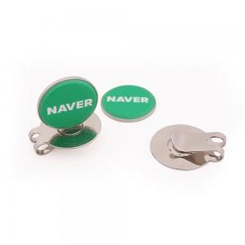

【상세/제작정보】 | 100%국내생산으로 높은 퀄리티의 커스텀 볼마커

【인쇄/포장옵션】 | 풀칼라 / 싸바리케이스

【공급단가】 | 수량 | 100~ | 300~ | 500~ | 1,000~ | 3,000~
*VAT별도 | 기본형 | 3,060원 | 2,920원 | 2,850원 | 2,780원 | 2,730원
 | 야광 | 3,900원 | 3,690원 | 3,650원 | 3,550원 | 3,480원

【상품 URL】 | https://www.synergygift.co.kr:443/src/goods_detail.php?gdno=26251

